Memória_Aula
Endereço | 0 | 1 | 2 | 3 | 4 | 5 | 6 | 7 | 8 | 9 | A | B | C | D | E | F |  | Legenda
#... |  |  |  |  |  |  |  |  |  |  |  |  |  |  |  |  | int | x1 | x2
#... |  |  |  |  |  |  |  |  |  |  |  |  |  |  |  |  | float | f1 | f2
#... |  |  |  |  |  |  |  |  |  |  |  |  |  |  |  |  | double | d1 | d2
#0060FED |  |  |  |  |  |  |  |  |  |  |  |  | b2 | b1 | c2 | c1 | char | c1 | c2
#0060FEE | d2 |  |  |  |  |  |  |  | d1 |  |  |  |  |  |  |  | boolean | b1 | b2
#0060FEF | f2 |  |  |  | f1 |  |  |  | x2 |  |  |  | x1
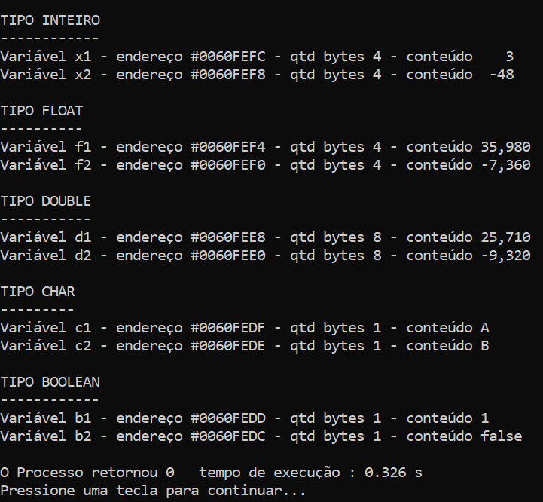
#...
 |  |  |  |  |  |  |  |  |  |  |  |  | <- 32 bits ->
 |  |  |  |  |  |  |  |  |  |  |  |  | <- 4 bytes ->

